FORMATO
 |  |  |  |  |  |  | PROCESO DE GESTIÓN DOCUMENTAL |  |  |  |  |  |  |  |  | POLICÍA NACIONAL
Código:1GD-FR-0020
Fecha: 04/07/2018 |  |  |  |  |  |  | DIAGNÓSTICO INTEGRAL PARA LOS ARCHIVOS DE LA POLICÍA NACIONAL
Versión: 0

CIUDAD: Bogotá |  |  |  |  |  |  |  |  |  | FECHA ELABORACIÓN DEL DIAGNÓSTICO |  |  |  |  |  |  | 15 |  | 2 |  | 2023
RESPONSABLE DEL DILIGENCIAMIENTO: IT
A. IDENTIFICACIÓN
CÓDIGO Y NOMBRE DE LA UNIDAD: 9 DIRECCION DE ANTINARCOTICOS
FECHA DE CREACIÓN DE LA UNIDAD:28/04/1981 |  |  |  |  |  |  |  |  |  | ACTO ADMINISTRATIVO DE CREACIÓN DE LA UNIDAD: RESOLUCION 2743
DIRECCIÓN DE LA UNIDAD: KILOMETRO 16 VIA GUAYMARAL HANGAR 2 |  |  |  |  |  |  |  |  |  | ACTO ADMINISTRATIVO VIGENTE DE LA UNIDAD: RESOLUCION 00593 DEL 01 DE MAYO DE 2010
CORREO ELECTRÓNICO DE LA UNIDAD: diran.guged@policia.gov.co |  |  |  |  |  |  |  |  |  | TELÉFONO: N/A |  |  |  |  |  |  |  | IP:
A.1 DIRECTOR, COMANDANTE O JEFE DE LA UNIDAD:
NOMBRE:
GRADO: |  |  | CORONEL
CARGO: |  |  | DIRECTOR DE ANTINARCOTICOS
TIEMPO EN EL CARGO: |  |  |  | 02 MESES
A.2 ADMINISTRACIÓN DEL ARCHIVO
Jefe Grupo de Gestión Documental
NOMBRES Y APELLIDOS: |  |  |  |  |  |  |  |  |  | CAPACITACIÓN O CURSOS EN GESTIÓN DOCUMENTAL Y ARCHIVÍSTICA
GRADO: SUBCOMISARIO |  |  |  |  |  |  |  |  |  | 1
CARGO:JEFE GRUPO GESTION DOCUMENTAL |  |  |  |  |  |  |  |  |  | 2
TIEMPO EN EL PROCESO DE GESTIÓN DOCUMENTAL |  |  |  |  |  |  |  |  |  | 3
TIEMPO EN LA INSTITUCIÓN |  |  |  |  |  |  |  |  |  | 4
CORREO INSTITUCIONAL |  |  |  |  |  |  |  |  |  | 5
No. CELULAR |  |  |  |  |  |  |  |  |  | 6
No IP DE LA OFICINA Y/O GRUPO N/A |  |  |  |  |  |  |  |  |  | 7
CONDICIÓN MÉDICO LABORAL : |  |  |  |  |  |  |  |  |  | 8
Funciones del Jefe Grupo de Gestión Documental
1 | VERIFICAR EL CUMPLIMIENTO DE LOS LINEAMIENTOS Y NORMAS FRENTE AL PROCESO DE GESTION DOCUMENTAL, PARA QUE SE EJECUTEN LAS DIRECTRICES Y REGULACIONES VIGENTES
2 | SUPERVISAR EL TRAMITE EN LAS VENTANILLAS UNICAS DE LA DOCUMENTACION OFICIAL A TRAVEZ DE LOS MECANISMOS PARA QUE SE GARANTICE EL MANEJO Y EXPENDIO Y CONTROLADO DE LA CORRESPONDENCIA
3 | SUPERVISAR EL CONTROL AL ARCHIVO CENTRAL DE LA DIRECCION PARA GARANTIZAR LA INTEGRIDAD DE LOS ACERVOS ASI COMO ACTIVOS DE LA UNIDAD
4 | PROYECTAR LAS MODIFICACIONES Y ACTUALIZACIONES DE LAS TABLAS DE RETENCION DOCUMENTAL CUANDO SE REQUIERA SEGÚN DINAMICA DE LA DIRECCION
5 | SUPERVISAR EL BUEN FUNCIONAMIENTO DE LOS ARCHIVOS DE GESTION PARA GARANTIZAR INTEGRIDAD DE LA DOCUMENTACION EN LAS DEPENDENCIAS
6 | CUMPLIMIENTO A LAS TAREAS Y PLANES ALLEGADOS AL GRUPO DEL DUEÑO DEL PROCESO EN GESTION DOCUMENTAL
7 | SEGUIMIENTO AL CUMPLIMIENTO CRONOGRAMA ANUAL DE TRANSFENRECIAS PRIMARIAS PARA LA DIRECCION DE ANTINARCOTICOS
Responsable Archivo Central
NOMBRES Y APELLIDOS: |  |  |  |  |  |  |  |  |  | CAPACITACIÓN O CURSOS EN GESTIÓN DOCUMENTAL Y ARCHIVÍSTICA
GRADO: INTENDENTE |  |  |  |  |  |  |  |  |  | 1
CARGO: RESPONSABLE ARCHIVO |  |  |  |  |  |  |  |  |  | 2
TIEMPO EN EL PROCESO DE GESTIÓN DOCUMENTAL |  |  |  |  |  |  |  |  |  | 3
TIEMPO EN LA INSTITUCIÓN |  |  |  |  |  |  |  |  |  | 4
CORREO INSTITUCIONAL |  |  |  |  |  |  |  |  |  | 5
No. CELULAR |  |  |  |  |  |  |  |  |  | 6
No IP DE LA OFICINA Y/O GRUPO N/A |  |  |  |  |  |  |  |  |  | 7
CONDICIÓN MÉDICO LABORAL : |  |  |  |  |  |  |  |  |  | 8
Funciones del Responsable Archivo Central
1 | BRINDAR INFORMACIÓN Y RESPUESTA DE ACUERDO A LA NATURALEZA DEL CARGO SIGUIENDO LOS LINEAMIENTOS VIGENTES
2 | IMPLEMENTAR LAS ACTIVIDADES ESTABLECIDAS EN GESTIÓN DOCUMENTAL QUE GARANTICE LA INTEGRIDAD DE LA INFORMACIÓN
3 | REALIZAR LAS ACTIVIDADES ESTABLECIDAS EN EL SISTEMA DE GESTIÓN AMBIENTAL
4 | GUARDAR LA RESERVA Y CONFIABLIDAD DE LA INFORMACIÓN QUE SEA DE SU CONOCIMIENTO DENTRO DEL CUMPLIMIENTO DE SUS FUNCIONES
5 | DAR UN BUEN USO DE LOS ACTIVOS ASIGNADOS BAJO SU RESPONSABILIDAD PARA MANTENERLOS DISPONIBLES PARA EL SERVICIO
6 | CUMPLIMIENTO A LAS TAREAS Y PLANES ALLEGADOS AL GRUPO DEL DUEÑO DEL PROCESO EN GESTIÓN DOCUMENTAL
7
TALENTO HUMANO
GRADO | APELLIDOS Y NOMBRES |  |  |  |  | CÉDULA | CARGO ACTUAL | No. De Celular | TIEMPO DE SERVICIO EN LA UNIDAD |  |  | TIEMPO EN EL PROCESO DE GESTIÓN DOCUMENTAL |  |  | NIVEL ACADÉMICO |  |  |  |  | CONDICIÓN MÉDICO LABORAL
 |  |  |  |  |  |  |  |  | Años | Meses | Días | Años | Meses | Días
SC |  |  |  |  |  |  | JEFE GRUPO DE GESTION DOCUMENTAL |  |  |  |  |  |  |  | TECNICO
IT |  |  |  |  |  |  | RESPONSABLE ARCHIVO |  |  |  |  |  |  |  | TECNICO
PT |  |  |  |  |  |  | AUXILIAR DE ARCHIVO |  |  |  |  |  |  |  | TECNICO
 |  |  |  |  |  |  | RADICADOR |  |  |  |  |  |  |  | TECNICO
PT |  |  |  |  |  |  | AUXILIAR DE ARCHIVO |  |  |  |  |  |  |  | TECNICO
PT |  |  |  |  |  |  | AUXILIAR DE ARCHIVO |  |  |  |  |  |  |  | TECNICO
AP10 |  |  |  |  |  |  | AUXILIAR DE SERVICIOS-10 |  |  |  |  |  |  |  | BACHILLER
AP11 |  |  |  |  |  |  | RADICADOR |  |  |  |  |  |  |  | TECNICO
A.3 NIVEL Y TIPO DE ARCHIVO
NIVEL DE LA UNIDAD |  |  |  |  |  | Asesor |  | Control |  | Operativo |  |  |  | Administrativo |  |  |  |  | Docente
 |  |  |  |  |  |  |  |  |  | X
JURISDICCIÓN |  |  |  |  |  | Dirección |  |  | Oficina Asesora |  |  | Región |  | Metropolitana |  | Departamento |  |  | Escuela de Policía |  |  | Centro de Instrucción
 |  |  |  |  |  | X
MISIÓN DE LA UNIDAD |  |  |  |  |  | EL ROL DE LA DIRECCIÓN DE ANTINARCÓTICOS SE CIRCUNSCRIBE AL DESARROLLO DE LOS PROCESOS DE PREVENCIÓN, ERRADICACIÓN, E INTERDICCIÓN DE LA CADENA DEL NARCOTRÁFICO QUE ADELANTA LA POLICÍA NACIONAL
SISTEMA DE ARCHIVO |  |  |  |  |  | Centralizado |  |  |  |  |  |  | Descentralizado
 |  |  |  |  |  | X
CLASES DE ARCHIVOS |  |  |  |  |  | Archivo de Gestión |  | Archivo de Central |  | Archivo Intermedio |  |  | Archivo Histórico |  |  | Número de Depósitos
 |  |  |  |  |  |  |  | X
NUMERO DE DEPENDENCIAS |  |  |  |  |  | Operativas |  |  |  |  |  |  |  | Administrativas
 |  |  |  |  |  | 105 |  |  |  |  |  |  |  | 28
SERVICIOS QUE PRESTA |  |  |  |  |  | EL GRUPO DE GESTIÓN DOCUMENTAL - ARCHIVO CENTRAL PRESTA LOS SIGUIENTES SERVICIOS
 |  |  |  |  |  | 1 | RESPONDER POR LA INTEGRIDAD, AUTENTICIDAD, VERACIDAD Y FIDELIDAD DE LA INFORMACIÓN DEL PATRIMONIO DOCUMENTAL DE LA UNIDAD |  |  |  |  | Periodicidad |  | SEMANAL | Cantidad |  | 10 | Origen |  | INTERNO
 |  |  |  |  |  | 2 | ADMINISTRAR EL PROCESO DEL ARCHIVO CENTRAL Y LA APLICACIÓN DE LAS TABLAS DE RETENCIÓN DOCUMENTAL DE CONFORMIDAD CON LA NORMATIVIDAD VIGENTE |  |  |  |  |  |  | SEMESTRAL |  |  | 10 |  |  | INTERNO
 |  |  |  |  |  | 3 | REALIZAR UNA ADECUADA ORGANIZACIÓN DE LOS ARCHIVOS CENTRAL Y DE GESTIÓN QUE PERMITAN ATENDER DE MANERA OPORTUNA LOS REQUERIMIENTOS DE LAS ENTIDADES Y DE LOS CIUDADANOS |  |  |  |  |  |  | SEMANAL |  |  | 20 |  |  | INTERNO
 |  |  |  |  |  | 4 | SOLICITAR AL ARCHIVO GENERAL LAS MODIFICACIONES O ACTUALIZACIONES DE LAS TABLAS DE RETENCIÓN DOCUMENTAL CUANDO SE REQUIERA |  |  |  |  |  |  | ANUAL |  |  | 1 |  |  | EXTERNO
 |  |  |  |  |  | 5 | IMPLANTAR Y FORTALECER LA CULTURA ARCHIVÍSTICA A PARTIR DE ESTRATEGIAS DE CAPACITACIÓN Y SENSIBILIZACIÓN |  |  |  |  |  |  | SEMESTRAL |  |  | 5 |  |  | INTERNO
 |  |  |  |  |  | 6 | DAR CUMPLIMIENTO A LO ESTABLECIDO POR EL PROCESO DE DIRECCIONAMIENTO DEL SISTEMA DE GESTIÓN INTEGRAL, EN CUANTO AL CONTROL DE DOCUMENTOS |  |  |  |  |  |  | SEMESTRAL |  |  | 10 |  |  | INTERNO
 |  |  |  |  |  | 7 | LAS DEMÁS QUE LE SEAN ASIGNADAS DE ACUERDO CON LA LEY, LOS REGLAMENTOS O LA NATURALEZA DE LA DEPENDENCIA. |  |  |  |  |  |  | MENSUAL |  |  | 2 |  |  | INTERNO Y EXTERNO
 |  |  |  |  |  | PROCESOS TÉCNICOS DE REPROGRAFÍA DESARROLLADOS
 |  |  |  |  |  | DIGITALIZACIÓN | Unidad de Conservación | Periodicidad | Cantidad |  |  |  | Soporte |  |  |  | Periodicidad |  |  | Cantidad
...
B1. DATOS GENERALES Y UBICACIÓN DEL DEPÓSITO DE ARCHIVO
B.5 EQUIPOS Y ENSERES
Accesorio
Cuenta con extintores CO2 (cuantos):
Cuenta con extintores Multipropósito(cuantos):
Cuenta con extractores de aire (cuantos):
Cuenta con sensores de movimiento:
Deshumidificadores
Otros, cuales?
EVIDENCIA FOTOGRÁFICA
SE DEBERÁ ANEXAR FOTOGRAFÍAS QUE DEN CUANTA DE LAS CONDICIONES TÉCNICAS MÍNIMAS QUE PRESENTA LA ESTRUCTURA DEL ARCHIVO, EQUIPAMIENTO Y MOBILIARIO, ESTANTERÍA, SEÑALÉTICA Y SEGURIDAD, LAS ÁREAS COLINDANTES Y EL ESTADO DE LA INFORMACIÓN ADMINISTRADA POR LA UNIDAD
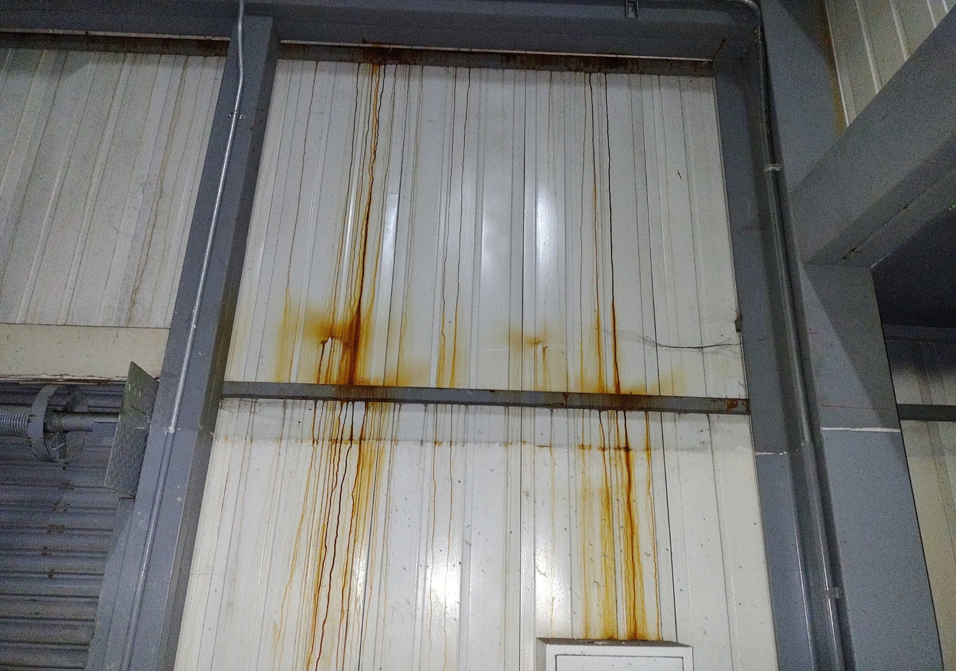 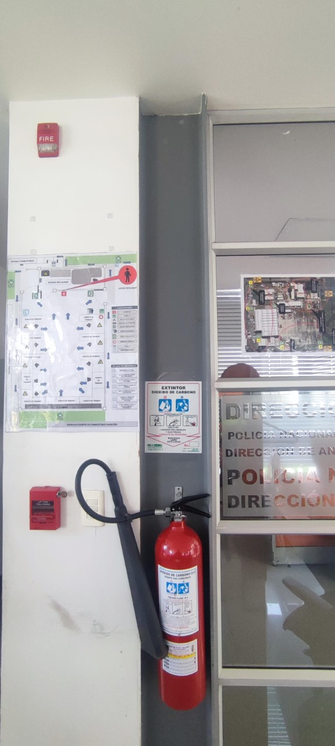 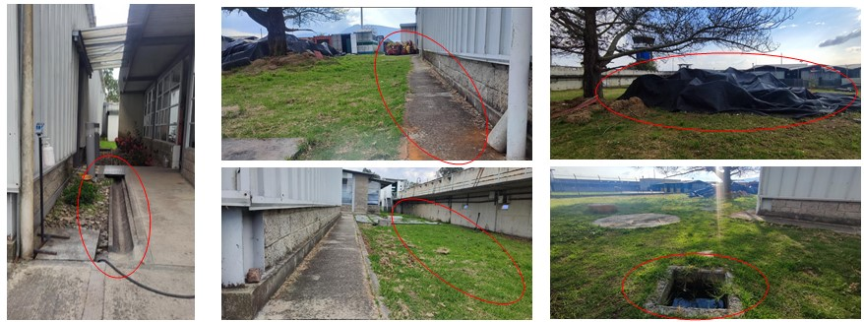 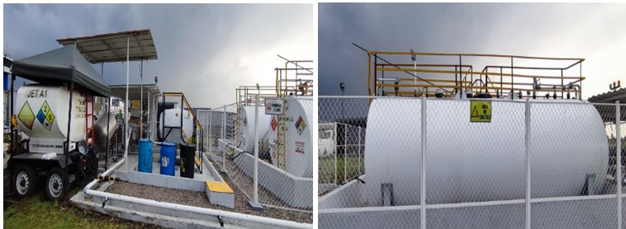
...
PÉRDIDA DE INFORMACIÓN
1994 |  | ARCHIVO CENTRAL |  |  | X
1995 |  | ARCHIVO CENTRAL |  |  | X
1996 |  | ARCHIVO CENTRAL |  |  | X
1997 |  | ARCHIVO CENTRAL |  |  | X
1998 |  | ARCHIVO CENTRAL |  |  | X
1999 |  | ARCHIVO CENTRAL |  |  | X
2000 |  | ARCHIVO CENTRAL |  |  | X
2001 |  | ARCHIVO CENTRAL |  |  | X
EVIDENCIA FOTOGRÁFICA
SE DEBERÁ ANEXAR FOTOGRAFÍAS QUE DEN CUANTA DE LA PÉRDIDA DE INFORMACIÓN SUFRIDA EN LA UNIDAD
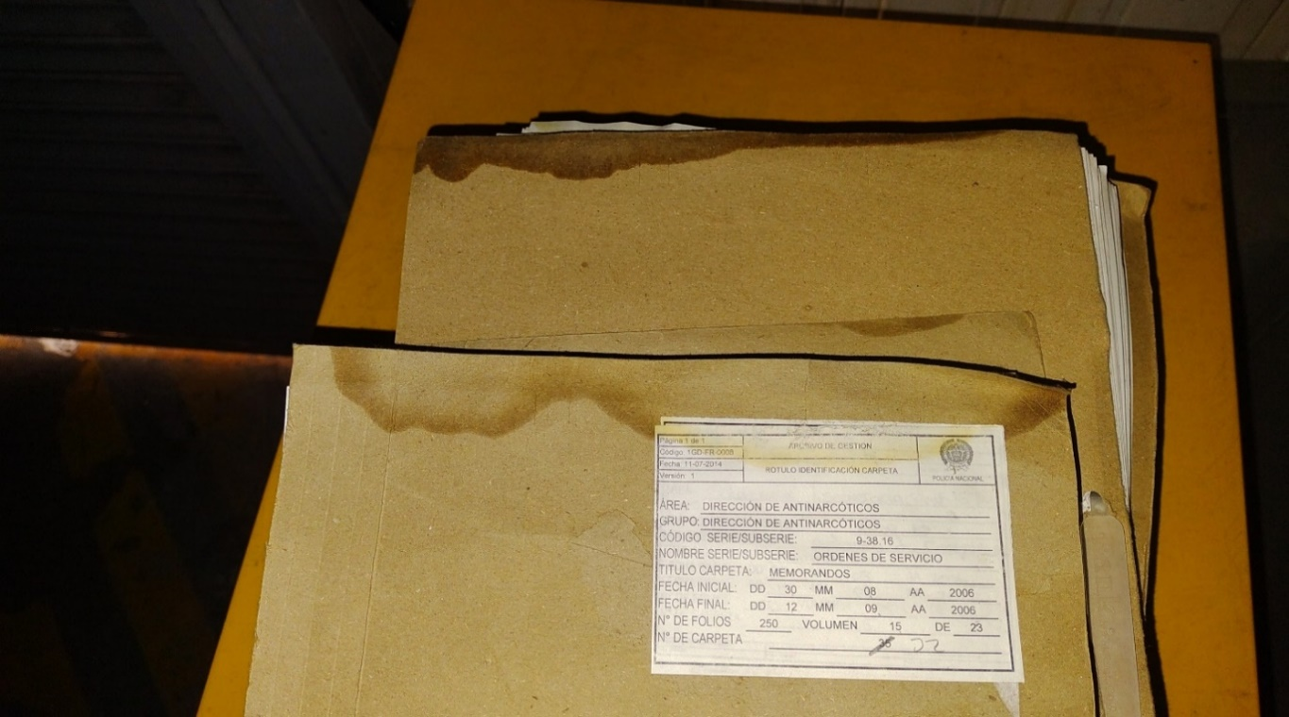 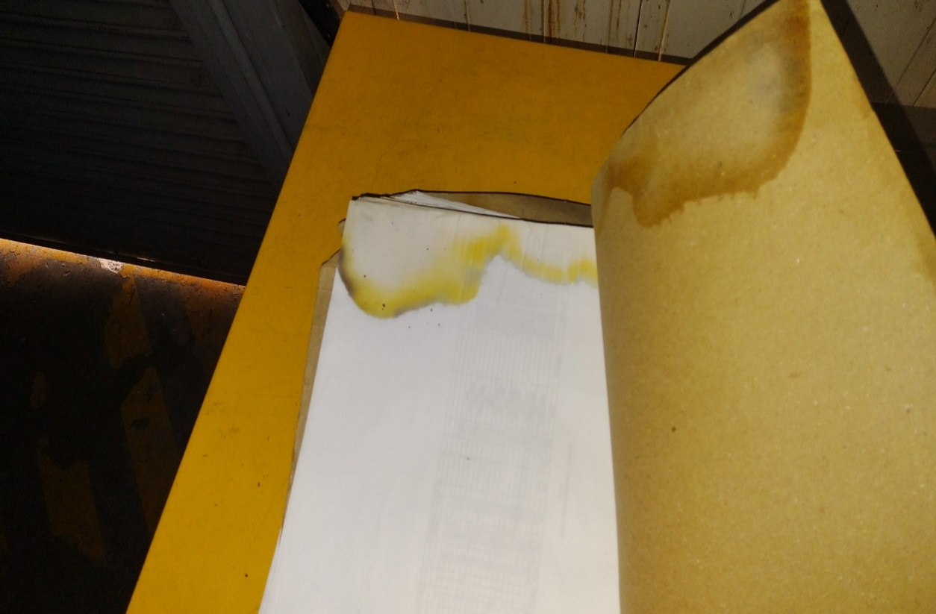 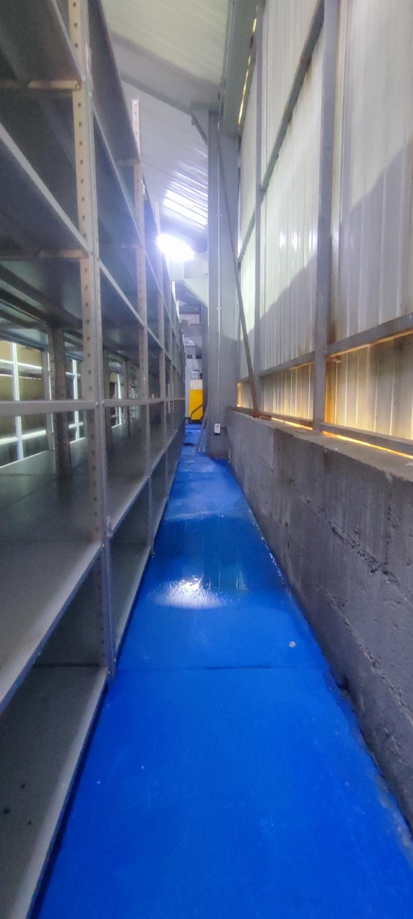 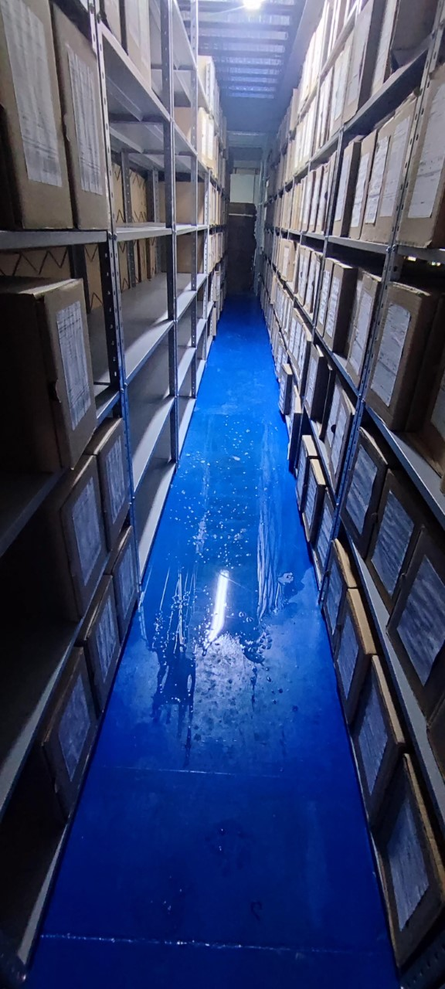 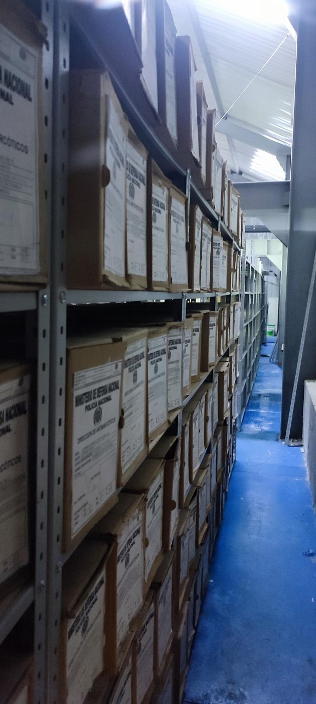 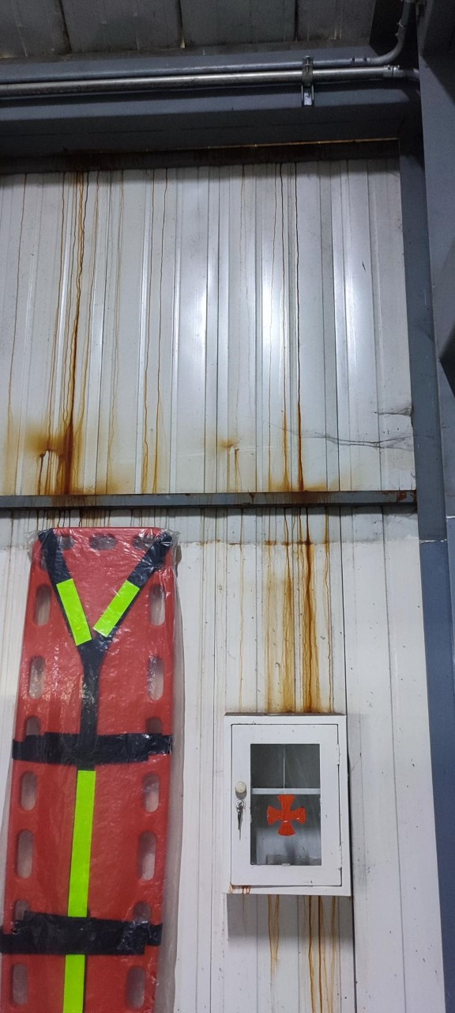
...
B. Inspección y mantenimiento de sistemas de almacenamiento e instalaciones físicas
C. Saneamiento ambiental: desinfección, desratización y desinsectación
D. Monitoreo y control de condiciones ambientales
E. Almacenamiento y re-almacenamiento
F. Prevención de emergencias y atención de desastres.
PLAN DE CONSERVACIÓN PREVENTIVA
Programa
A. Preservación digitla a largo plazo
EVIDENCIA FOTOGRÁFICA
SE DEBERÁ ANEXAR FOTOGRAFÍAS QUE DEN CUANTA DE LAS CONDICIONES DE ORGANIZACIÓN, ADMINISTRACIÓN, CUSTODIA Y CONSERVACIÓN DE LOS ACERVOS DOCUMENTALES
Plan de conservación de preventiva



